PRESTAMO
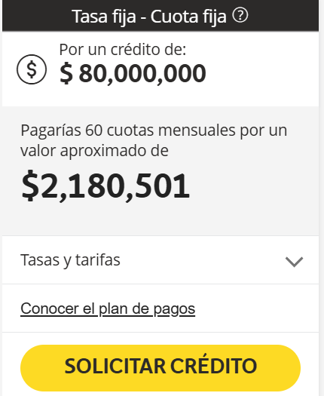

PRESTAMO (Bancolombia)

Total Prestamo |  | $80,000,000
Tiempo |  | 60 | Meses
Tasa Mensual |  | 1.78% | Mensual
Cuotas |  | $2,180,501 | Mensual

Cuota | Pago | Interes | Abono a capital | Saldo | Año | Pagos | Intereses | Abono Capital | Saldo
0 |  |  |  | $80,000,000 | 1 | $26,166,012 | $16,144,358 | $10,021,654 | $69,978,346
1 | $2,180,501 | $1,424,000 | $756,501 | $79,243,499 | 2 | $26,166,012 | $13,781,218 | $12,384,793 | $57,593,552
2 | $2,180,501 | $1,410,534 | $769,967 | $78,473,532 | 3 | $26,166,012 | $10,860,843 | $15,305,169 | $42,288,383
3 | $2,180,501 | $1,396,829 | $783,672 | $77,689,860 | 4 | $26,166,012 | $7,251,833 | $18,914,179 | $23,374,205
4 | $2,180,501 | $1,382,880 | $797,621 | $76,892,239 | 5 | $26,166,012 | $2,791,807 | $23,374,205 | $0
5 | $2,180,501 | $1,368,682 | $811,819 | $76,080,420 | Total | $130,830,059 | $50,830,059 | $80,000,000
6 | $2,180,501 | $1,354,231 | $826,270 | $75,254,150
7 | $2,180,501 | $1,339,524 | $840,977 | $74,413,173
8 | $2,180,501 | $1,324,554 | $855,946 | $73,557,227
9 | $2,180,501 | $1,309,319 | $871,182 | $72,686,044
10 | $2,180,501 | $1,293,812 | $886,689 | $71,799,355
11 | $2,180,501 | $1,278,029 | $902,472 | $70,896,882
12 | $2,180,501 | $1,261,965 | $918,536 | $69,978,346
13 | $2,180,501 | $1,245,615 | $934,886 | $69,043,459
14 | $2,180,501 | $1,228,974 | $951,527 | $68,091,932
15 | $2,180,501 | $1,212,036 | $968,465 | $67,123,467
16 | $2,180,501 | $1,194,798 | $985,703 | $66,137,764
17 | $2,180,501 | $1,177,252 | $1,003,249 | $65,134,515
18 | $2,180,501 | $1,159,394 | $1,021,107 | $64,113,409
19 | $2,180,501 | $1,141,219 | $1,039,282 | $63,074,127
20 | $2,180,501 | $1,122,719 | $1,057,782 | $62,016,345
21 | $2,180,501 | $1,103,891 | $1,076,610 | $60,939,735
22 | $2,180,501 | $1,084,727 | $1,095,774 | $59,843,961
23 | $2,180,501 | $1,065,223 | $1,115,278 | $58,728,683
24 | $2,180,501 | $1,045,371 | $1,135,130 | $57,593,552
25 | $2,180,501 | $1,025,165 | $1,155,336 | $56,438,217
26 | $2,180,501 | $1,004,600 | $1,175,901 | $55,262,316
27 | $2,180,501 | $983,669 | $1,196,832 | $54,065,484
28 | $2,180,501 | $962,366 | $1,218,135 | $52,847,349
29 | $2,180,501 | $940,683 | $1,239,818 | $51,607,531
30 | $2,180,501 | $918,614 | $1,261,887 | $50,345,644
31 | $2,180,501 | $896,152 | $1,284,349 | $49,061,295
32 | $2,180,501 | $873,291 | $1,307,210 | $47,754,085
33 | $2,180,501 | $850,023 | $1,330,478 | $46,423,607
34 | $2,180,501 | $826,340 | $1,354,161 | $45,069,446
35 | $2,180,501 | $802,236 | $1,378,265 | $43,691,181
36 | $2,180,501 | $777,703 | $1,402,798 | $42,288,383
37 | $2,180,501 | $752,733 | $1,427,768 | $40,860,616
38 | $2,180,501 | $727,319 | $1,453,182 | $39,407,434
39 | $2,180,501 | $701,452 | $1,479,049 | $37,928,385
40 | $2,180,501 | $675,125 | $1,505,376 | $36,423,009
41 | $2,180,501 | $648,330 | $1,532,171 | $34,890,838
42 | $2,180,501 | $621,057 | $1,559,444 | $33,331,394
43 | $2,180,501 | $593,299 | $1,587,202 | $31,744,192
44 | $2,180,501 | $565,047 | $1,615,454 | $30,128,737
45 | $2,180,501 | $536,292 | $1,644,209 | $28,484,528
46 | $2,180,501 | $507,025 | $1,673,476 | $26,811,051
47 | $2,180,501 | $477,237 | $1,703,264 | $25,107,787
48 | $2,180,501 | $446,919 | $1,733,582 | $23,374,205
49 | $2,180,501 | $416,061 | $1,764,440 | $21,609,765
50 | $2,180,501 | $384,654 | $1,795,847 | $19,813,917
51 | $2,180,501 | $352,688 | $1,827,813 | $17,986,104
52 | $2,180,501 | $320,153 | $1,860,348 | $16,125,756
53 | $2,180,501 | $287,038 | $1,893,463 | $14,232,293
54 | $2,180,501 | $253,335 | $1,927,166 | $12,305,127
55 | $2,180,501 | $219,031 | $1,961,470 | $10,343,658
56 | $2,180,501 | $184,117 | $1,996,384 | $8,347,274
57 | $2,180,501 | $148,581 | $2,031,920 | $6,315,354
58 | $2,180,501 | $112,413 | $2,068,088 | $4,247,266
59 | $2,180,501 | $75,601 | $2,104,900 | $2,142,367
60 | $2,180,501 | $38,134 | $2,142,367 | $0

